PCS
Répartition des taux de recours par profession et catégorie socioprofessionnelle (PCS), en 2019 et 2020

Profession et catégorie sociale | Taux de recours 2020 | Taux de recours 2019
Cadres et professions intellectuelles supérieures (17 %) | 2.9% | 2.4%
Professions intermédiaires (19 %) | 2.7% | 1.9%
Employés (33 %) | 2.4% | 1.1%
Ouvriers (32 %) | 1.7% | 1.2%

Secteurs activité
Répartition des taux de recours par secteur d’activité, en 2019 et 2020

Domaine d'activité principale de l'établissement | Taux de recours 2020 | Taux de recours 2019
Transports et entreposage (7 %) | 3.4% | 1.7%
Activités financières et d'assurance (5 %) | 3.0% | 1.9%
Information et communication (4 %) | 2.6% | 2.0%
Activités spécialisées, scientifiques et techniques (8 %) | 2.6% | 1.9%
Hébergement et restauration (7 %) | 2.4% | 0.7%
Industrie manufacturière (15 %) | 2.3% | 2.3%
Santé humaine et action sociale (11 %) | 2.3% | 1.2%
Commerce ; réparation (19 %) | 2.1% | 1.1%
Autres activités de services (3 %) | 2.0% | 1.1%
Activités de services administratifs (14 %) | 1.9% | 1.2%
Construction (8 %) | 1.5% | 1.0%

Ages
Répartition des taux de recours des salariés du privé selon leur classe d’âges, en 2019 et en 2020

classe d'âge | taux de recours 2020 | taux de recours 2019 | taux moyen 2020
16-30 ans | 1.7% | 0.9% | 2.5%
31-45 ans | 3.4% | 2.1% | 2.5%
46-60 ans | 2.3% | 1.5% | 2.5%
> 60 ans | 2.1% | 0.7% | 2.5%

Salaires
Répartition des taux de recours des salariés du privé selon leur niveau de salaire annuel, en 2019 et en 2020

Niveau de salaire annuel | Taux de recours 2020 | Taux de recours 2019 | Moyenne 2020
< 10 000 € | 1.1% | 0.3% | 2.5%
10 - 20 000 € | 2.3% | 0.9% | 2.5%
20 - 30 000 € | 2.7% | 1.6% | 2.5%
30 - 40 000 € | 2.9% | 2.2% | 2.5%
40 - 70 000 € | 3.0% | 2.6% | 2.5%
70 000+ € | 2.6% | 2.3% | 2.5%

Département
Répartition des taux de recours 2020 selon le département

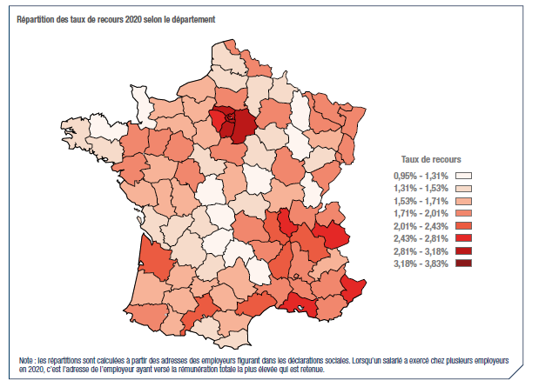
Département | Taux de recours 2020 | Taux de recours 2019
01 | 2.0% | 1.6%
02 | 1.4% | 1.0%
03 | 1.5% | 1.4%
04 | 1.8% | 1.2%
05 | 1.6% | 0.9%
06 | 2.7% | 1.6%
07 | 2.2% | 1.4%
08 | 1.5% | 1.4%
09 | 1.5% | 1.2%
10 | 1.5% | 1.2%
11 | 1.6% | 1.0%
12 | 1.6% | 1.6%
13 | 2.6% | 1.4%
14 | 1.7% | 1.7%
15 | 1.1% | 0.8%
16 | 1.5% | 1.6%
17 | 1.5% | 1.2%
18 | 1.6% | 1.3%
19 | 1.3% | 1.1%
20 | 1.5% | 0.7%
21 | 1.9% | 1.6%
22 | 1.3% | 1.0%
23 | 1.0% | 0.7%
24 | 1.4% | 1.4%
25 | 1.9% | 1.7%
26 | 1.8% | 1.3%
27 | 1.6% | 1.5%
28 | 1.6% | 1.4%
29 | 1.5% | 1.2%
30 | 1.8% | 1.2%
31 | 2.3% | 1.6%
32 | 1.7% | 1.5%
33 | 2.1% | 1.3%
34 | 2.3% | 1.3%
35 | 1.7% | 1.5%
36 | 1.3% | 1.4%
37 | 1.8% | 1.6%
38 | 2.4% | 1.5%
39 | 1.2% | 1.3%
40 | 1.6% | 1.3%
41 | 1.5% | 1.5%
42 | 2.3% | 1.9%
43 | 1.8% | 1.6%
44 | 1.8% | 1.5%
45 | 1.7% | 1.4%
46 | 1.4% | 1.2%
47 | 1.6% | 1.2%
48 | 1.2% | 1.0%
49 | 1.7% | 1.6%
50 | 1.3% | 1.3%
51 | 1.8% | 1.5%
52 | 1.2% | 1.5%
53 | 1.8% | 2.5%
54 | 1.8% | 1.2%
55 | 1.2% | 1.1%
56 | 1.4% | 1.1%
57 | 1.9% | 1.3%
58 | 1.3% | 0.9%
59 | 1.9% | 1.3%
60 | 1.9% | 1.4%
61 | 1.6% | 1.7%
62 | 1.4% | 1.2%
63 | 1.8% | 1.4%
64 | 1.8% | 1.2%
65 | 1.7% | 1.3%
66 | 1.5% | 1.0%
67 | 1.9% | 1.4%
68 | 2.0% | 1.6%
69 | 2.8% | 1.7%
70 | 1.5% | 1.3%
71 | 1.6% | 1.3%
72 | 1.8% | 1.8%
73 | 2.7% | 1.3%
74 | 1.9% | 1.1%
75 | 3.5% | 1.5%
76 | 1.7% | 1.6%
77 | 3.1% | 1.3%
78 | 2.8% | 1.5%
79 | 1.7% | 1.7%
80 | 1.5% | 1.3%
81 | 1.6% | 1.7%
82 | 1.6% | 1.6%
83 | 1.9% | 0.9%
84 | 1.8% | 1.3%
85 | 1.6% | 1.7%
86 | 1.7% | 1.3%
87 | 1.5% | 1.3%
88 | 1.7% | 1.5%
89 | 1.5% | 1.1%
90 | 1.9% | 1.6%
91 | 2.9% | 1.4%
92 | 3.5% | 2.1%
93 | 3.8% | 1.6%
94 | 3.5% | 1.7%
95 | 3.2% | 1.4%
97 | 1.6% | 0.7%
98 | 3.0% | 0.1%

